NEXO BANCOS - CASO PRUEBA
Codigo de Tarjeta | Nro de Historia de Usuario | ID de prueba | Nombre del caso de prueba | Descripción | Resultado Esperado | Resultado obtenido | Fecha de ejecución | Responsable Prueba | Estado Prueba | Evidencia Prueba(Opcional) | Fecha de Apertura | Incidencia Gravedad | Incidencia asignado a | Incidencia estatus | Incidencia Fecha de cierre | Incidencia Solución
ASE-I500 | HU-47 | 1 | Integración | Integración con bancos | Una correcta integración con los bancos afiliados | OK | 16/02/2023 | Adrián | Exitosa |  |  | Alta |  | Abierta
ASE-I500 | HU-47 | 2 | Contenido y acciones | El contenido de la página debe establecer los mismos parámetros. https://nexoinmobiliario.pe/bancos | El contenido y funcionalidades deben coincidir con respecto a: - bancos - proyectos - estimar crédito | OK | 16/02/2023 | Adrián | Exitosa |  |  | Alta |  | Abierta
ASE-I500 | HU-48 | 3 | Listar los bancos | Una lista de todos los bancos para que el usuario tenga una fácil visualización | Tiene que listar los bancos de manera adecuada y estableciendo los parámetros correspondientes | OK | 2023-02-03 | Adrián | Exitosa |  |  | Alta |  | Abierta
ASE-I500 | HU-48 | 4 | Detalles del banco | Cada banco debe mostrar los detalles correspondientes | Establecer los detalles de manera adecuada y de fácil visualización | OK | 2023-02-03 | Adrián | Exitosa |  |  | Alta |  | Abierta
ASE-I500 | HU-48 | 5 | Sección de previsualización | Sección de previsualización para obtener datos de fácil acceso, así como un botón "Ver más" para ingresar a la sección del detalle. | El apartado de previsualización del banco debe mostrar los puntos señalados, así como un botón en la parte inferior para ingresar a la sección del banco | * No se encontró las imágenes del banner, logo del banco o de los proyectos disponibles. * No se visualiza los datos del banco, que si se visualizan en el listado de los bancos. * Falta implementar el carrusel para el listado de los proyectos. * La estructura del slider de los proyectos se encuentra con detalles de diseño (ver evidencia). | 2023-02-03 | Adrián | Fallo | 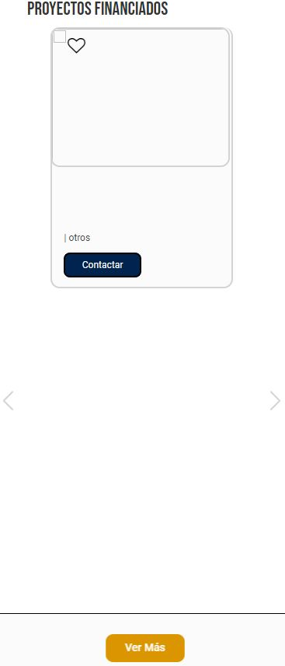 |  | Alta |  | Abierta
ASE-I500 | HU-49 | 6 | Banner con el diseño del banco y formulario | Diseño personalizado del banco en la sección detalle e implementación del formulario | Al ingresar a uno de los bancos mediante el botón "Ver más", se debe mostrar un banner personalizado según el banco y un formulario | * No se encontró la personalización en el diseño y formato según el banco seleccionado (identidad de marca). * La funcionalidad y validación del formulario no está implementada. | 2023-02-03 | Adrián | Fallo |  |  | Alta |  | Abierta
ASE-I500 | HU-49 | 7 | Calculadora de crédito hipotecario | Sección donde se mostrara la calculadora de crédito hipotecario | Una calculadora de crédito hipotecario (API compartida por el cliente) que debe devolver el resultado de los datos registrados | La sección para la calculadora está establecida, sin embargo, no se visualiza la herramienta. | 2023-02-03 | Adrián | Fallo | 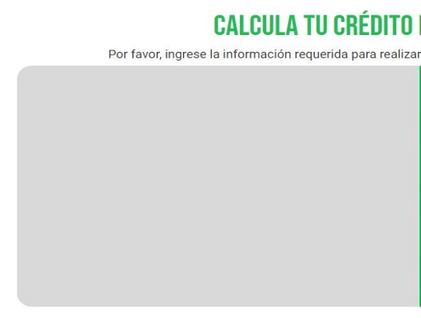 |  | Alta |  | Abierta
ASE-I500 | HU-49 | 8 | Filtros de búsqueda | Una barra de búsqueda para filtrar los proyectos financiados por el banco | La barra de filtros de búsqueda debe contar con las opciones correspondientes. La herramienta tiene que filtrar los proyectos financiados por el banco según corresponda | Se muestra la barra de búsqueda y las opciones correctamente, pero el buscador no está trabajando. | 2023-02-03 | Adrián | Fallo |  |  | Alta |  | Abierta
ASE-I500 | HU-49 | 9 | Proyectos que son financiados por el banco | Apartado de proyectos que son financiados por el banco | Una lista del resultado de los proyectos disponibles y financiados por el banco seleccionado. Mostrar proyectos destacados, no destacados, últimos proyectos, etc. | * La cantidad de proyectos no está distribuida correctamente (3 colum.) * No se encontró ningún proyecto destacado. * No hay proyectos reales. * Los proyectos no tienen datos. | 2023-02-03 | Adrián | Fallo | 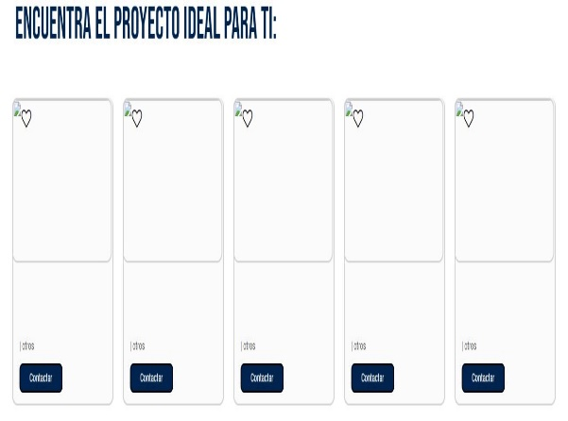 |  | Alta |  | Abierta
ASE-I500 | HU-49 | 10 | Mapa | Implementación del mapa con la ubicación y detalle de los proyectos. | La adecuada representacion de los proyectos situados en el mapa y el detalle de estos. | * No se encontró imagen y datos reales del proyecto. * Al navegar entre bancos u otros módulos de la página, el mapa desaparece. | 2023-02-03 | Adrián | Fallo |  |  | Alta |  | Abierta
ASE-I500 | HU-49 | 11 | Tema y colores del banco | Las secciones mostradas se representan mediante identidad de marca | Un diseño y colores que muestre el tema personalizado de cada banco | * El formato y diseño para cada banco es el mismo. | 2023-02-03 | Adrián | Fallo | 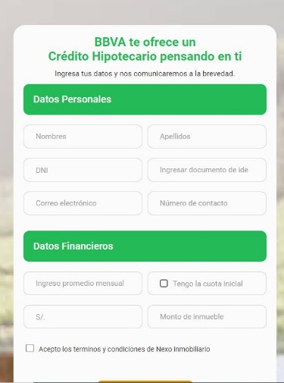 |  | Alta |  | Abierta
ASE-I500 | HU-50 | 12 | Cambiar nombre, colores, imágenes |  | Una sección de mantenimiento donde se pueda cambiar el nombre del banco, colores e imágenes según se requiera |  | 17/02/2023 | Adrián |  |  |  | Alta |  | Abierta

